关系图
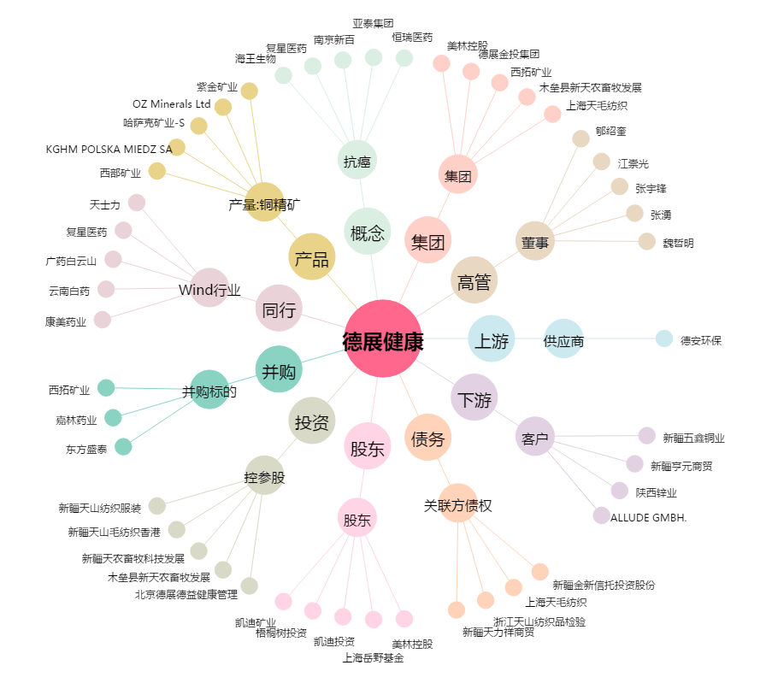
德展健康[000813.SZ] - 关系概览图

